hàm fork(), exec(), wait()
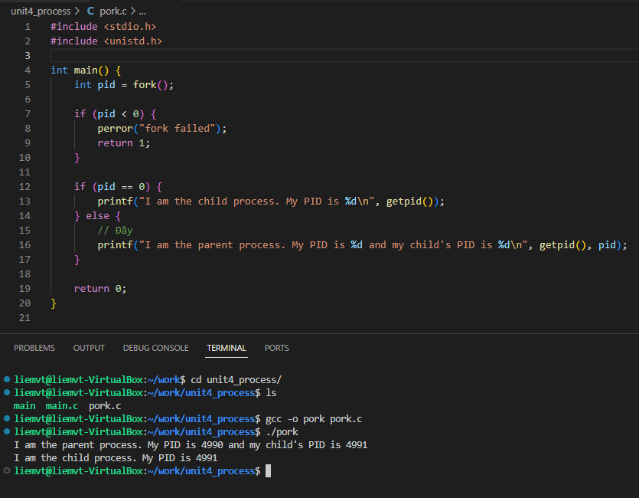
Hàm fork()
 | Hàm fork() trong C trên Linux được sử dụng để tạo một quá trình con (child process) từ một quá trình cha (parent process). Khi fork() được gọi, một bản sao của quá trình cha được tạo ra, và cả hai quá trình (cha và con) tiếp tục thực thi song song.
 | Cú pháp:
 |  | #include <unistd.h>
 |  | pid_t fork(void);

 | Tham số:
 |  | fork() không nhận tham số nào.

 | Giá trị trả về:
 |  | Trong quá trình cha: fork() trả về PID (Process ID) của quá trình con.
 |  | Trong quá trình con: fork() trả về 0.
 |  | Trong trường hợp lỗi: fork() trả về -1, và không tạo ra quá trình con. Lỗi này có thể xảy ra khi hệ thống không thể cấp phát tài nguyên cho quá trình mới.
 | => ở đây nếu sử dụng giá trị trả về của fork để làm switch case thì nó sẽ chạy ở cả 2 process cha và con.

 | Cách thức hoạt động:
 |  | Khi gọi fork():
 |  | 1. Quá trình cha: Quá trình cha tiếp tục thực thi và nhận được PID của quá trình con.
 |  | 2. Quá trình con: Quá trình con được tạo ra và bắt đầu thực thi tại cùng một vị trí trong chương trình như quá trình cha, nhưng fork() trả về 0 trong quá trình con.

 | Các điểm quan trọng:
 |  | Quá trình con sẽ có một bản sao giống hệt quá trình cha, bao gồm các dữ liệu, bộ đếm chương trình, và các biến.
 |  | Tuy nhiên, chúng có bộ nhớ riêng biệt. Nếu một trong hai quá trình (cha hoặc con) thay đổi dữ liệu trong bộ nhớ của mình, nó không ảnh hưởng đến bộ nhớ của quá trình còn lại.
 |  | Copy-on-write (COW): Trong nhiều hệ thống, để tối ưu bộ nhớ, khi fork() được gọi, hệ thống sẽ không sao chép toàn bộ bộ nhớ của quá trình cha sang quá trình con ngay lập tức. Thay vào đó, cả hai quá trình sẽ chia sẻ cùng một bộ nhớ cho đến khi một trong chúng thay đổi dữ liệu, lúc đó bộ nhớ sẽ được sao chép thực sự.

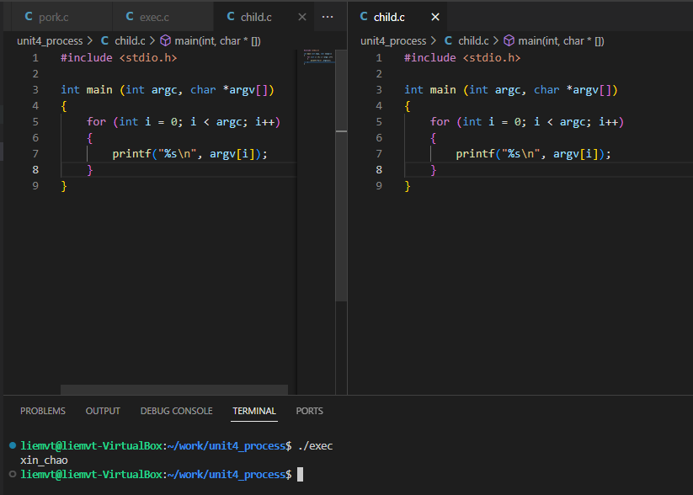
Hàm exec()
 | 1. Cơ chế hoạt động bên trong exec
 | Khi một chương trình gọi exec(), nó làm 4 việc lớn:
 | 1.1. Giải phóng bộ nhớ tiến trình hiện tại:
 |  | Toàn bộ bộ nhớ chương trình (code, dữ liệu, heap, stack) đang chạy bị xóa sạch.
 |  | Tài nguyên mở như file descriptor có thể giữ lại hoặc đóng, tùy theo cờ FD_CLOEXEC.
 | 1.2. Nạp file thực thi mới (Executable):
 |  | Kernel đọc file thực thi (ví dụ: /bin/ls).
 |  | Phân tích format (ELF, a.out, v.v.).
 |  | Nạp các đoạn code (.text), data (.data) từ file vào bộ nhớ.
 | 1.3. Thiết lập môi trường mới:
 |  | Stack mới được tạo ra cho chương trình mới.
 |  | Các biến môi trường (ENV) được nạp vào.
 | 1.4. Bắt đầu chạy chương trình mới:
 |  | CPU nhảy đến entry point của chương trình (thường là start hoặc main).
 |  | Tiến trình tiếp tục chạy với PID giữ nguyên (vẫn là tiến trình cũ về PID, nhưng code mới hoàn toàn).
 | ✅ Điểm cực kỳ quan trọng:
 | Sau exec, không quay lại chương trình cũ được. Nếu exec thành công, dòng lệnh ngay sau exec không bao giờ chạy.

 | 2. Cú pháp chi tiết từng hàm trong họ exec
 | a) execl() |  |  |  |  |  | b) execv()
 | Dùng danh sách tham số (list). |  |  |  |  |  | Dùng mảng tham số (vector).
 |  | int execl(const char *path, const char *arg0, ..., (char *)NULL); |  |  |  |  |  | int execv(const char *path, char *const argv[]);
 |  |  | path: Đường dẫn tuyệt đối đến chương trình thực thi. |  |  |  |  | argv là mảng con trỏ tới chuỗi, trong đó phần tử cuối phải là NULL.
 |  |  | arg0, arg1, ..., argn: Các tham số dòng lệnh, kết thúc bằng NULL. |  |  |  | Ví dụ:
 |  |  | arg0 convention nên là tên chương trình (giống argv[0] trong main). |  |  |  |  | char *args[] = {"ls", "-l", "-a", NULL};
 | Ví dụ: |  |  |  |  |  |  | execv("/bin/ls", args);
 |  | execl("/bin/ls", "ls", "-l", "-a", NULL);
 |  | ls là argv[0].
 |  | -l, -a là các tham số.
 |  | Cuối cùng là NULL để kết thúc danh sách.

 | c) execlp() |  |  |  |  |  | d) execvp()
 | Giống execl, nhưng tự động tìm chương trình trong biến môi trường PATH. |  |  |  |  |  | Giống execv, nhưng tự động tìm chương trình theo PATH.
 |  | int execlp(const char *file, const char *arg0, ..., (char *)NULL); |  |  |  |  |  | int execvp(const char *file, char *const argv[]);
 |  | Không cần cung cấp đường dẫn tuyệt đối. |  |  |  |  | Ví dụ:
 | Ví dụ: |  |  |  |  |  |  | char *args[] = {"ls", "-l", NULL};
 | execlp("ls", "ls", "-l", NULL); |  |  |  |  |  |  | execvp("ls", args);
 | Kernel sẽ tìm /bin/ls, /usr/bin/ls,... theo PATH.

 | e) execle() |  |  |  |  |  | f) execve()
 | Giống execl, nhưng thêm biến môi trường tự custom. |  |  |  |  |  | Hàm cơ bản nhất, Linux system call gốc.
 |  | int execle(const char *path, const char *arg0, ..., (char *)NULL, char *const envp[]); |  |  |  |  |  | int execve(const char *path, char *const argv[], char *const envp[]);
 |  | envp là mảng con trỏ môi trường mới. |  |  |  |  |  | path: File thực thi.
 | Ví dụ: |  |  |  |  |  |  | argv: Tham số.
 |  | char *env[] = {"MYVAR=123", NULL}; |  |  |  |  |  | envp: Biến môi trường.
 |  | execle("/bin/ls", "ls", "-l", NULL, env); |  |  |  |  | Ví dụ:
 |  |  |  |  |  |  |  | char *args[] = {"ls", "-l", NULL};
 |  |  |  |  |  |  |  | char *env[] = {"MYVAR=123", NULL};
 |  |  |  |  |  |  |  | execve("/bin/ls", args, env);

 |  | So sánh nhanh:
 |  | Hàm | Tìm theo PATH? |  | Dùng danh sách args? | Có custom env?
 |  | execl | ❌ |  | ✅ | ❌
 |  | execv | ❌ |  | ❌ (mảng) | ❌
 |  | execlp | ✅ |  | ✅ | ❌
 |  | execvp | ✅ |  | ❌ (mảng) | ❌
 |  | execle | ❌ |  | ✅ | ✅
 |  | execve | ❌ |  | ❌ (mảng) | ✅

Hàm Wait()
 | 1. Hàm wait() là gì?
 |  | wait() dùng để chờ một process con (child process) kết thúc.
 |  | Khi một process con kết thúc, nó để lại exit status.
 |  | wait() giúp thu thập (collect) thông tin này → nếu không làm, process con sẽ thành zombie.
 |  | Đồng thời, wait() cũng làm sạch (release) tài nguyên mà kernel giữ cho process con.

 | 2. Cú pháp chuẩn
 |  | #include <sys/types.h>
 |  | #include <sys/wait.h>

 |  | pid_t wait(int *status);

 | Giải thích:

 |  | Thành phần | Ý nghĩa
 |  | status | Con trỏ tới 1 biến int để nhận exit status của con. Nếu không quan tâm status, có thể truyền NULL.
 |  | Return value | PID của tiến trình con đã kết thúc. Nếu lỗi, trả về -1.
 |  | Lỗi (errno) | Một số lỗi như ECHILD (không còn process con để chờ)

 | 3. Cách dùng
 |  | int status;
 |  | pid_t pid = wait(&status);

 |  | if (pid > 0) {
 |  | if (WIFEXITED(status)) {
 |  | printf("Child exited with code %d\n", WEXITSTATUS(status));
 |  | } else if (WIFSIGNALED(status)) {
 |  | printf("Child killed by signal %d\n", WTERMSIG(status));
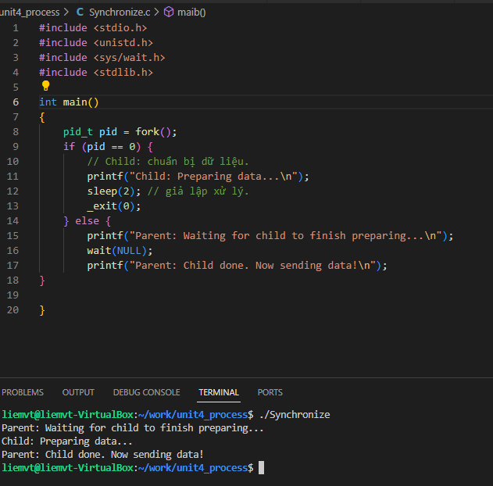
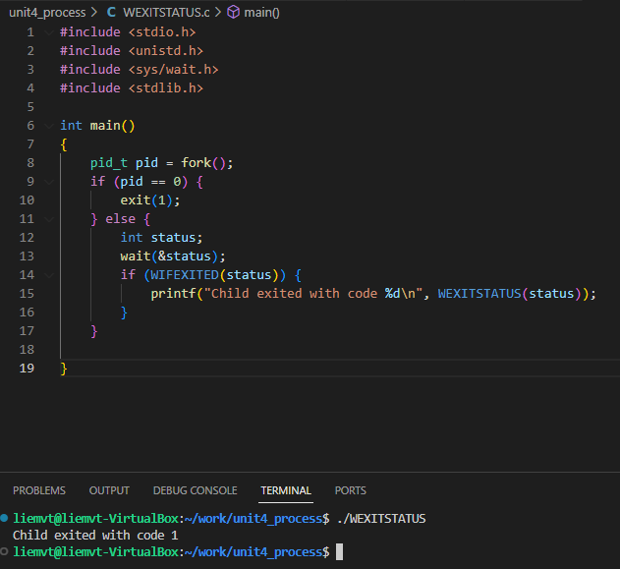
 |  | }
 |  | }

 | 4. Các macro hỗ trợ (status)
 |  | Sau khi wait() xong, bạn dùng các macro sau để giải mã status:

 |  | Macro |  | Ý nghĩa
 |  | WIFEXITED(status) |  | Trả về true nếu child exit bình thường (gọi exit()).
 |  | WEXITSTATUS(status) |  | Lấy exit code mà child trả về (exit(x) → x).
 |  | WIFSIGNALED(status) |  | True nếu child bị tín hiệu giết (ví dụ SIGKILL).
 |  | WTERMSIG(status) |  | Lấy ra số hiệu tín hiệu đã giết child.
 |  | WIFSTOPPED(status) |  | True nếu child bị tạm dừng bởi tín hiệu.
 |  | WSTOPSIG(status) |  | Lấy ra tín hiệu đã làm child bị tạm dừng.

 | 5. Mục đích sử dụng

 |  | Mục đích |  | Diễn giải
 |  | Dọn dẹp tiến trình con |  | Tránh zombie (thu hoạch exit status).
 |  | Lấy kết quả từ process con |  | Biết nó thành công hay thất bại.
 |  | Điều phối công việc |  | Cha có thể hành động tùy theo kết quả của con.
 |  | Đồng bộ hóa |  | Đợi đến khi con hoàn thành rồi mới tiếp tục.

 | 6. Nếu không dùng wait(), chuyện gì xảy ra?
 |  | Process con chết, nhưng không được thu hoạch → trở thành zombie.
 |  | Nếu quá nhiều zombie → system hết PID slots, không fork thêm process được nữa.
 |  | Rất nguy hiểm trên server hoặc hệ thống embedded.

 | 7. Ví dụ đơn giản
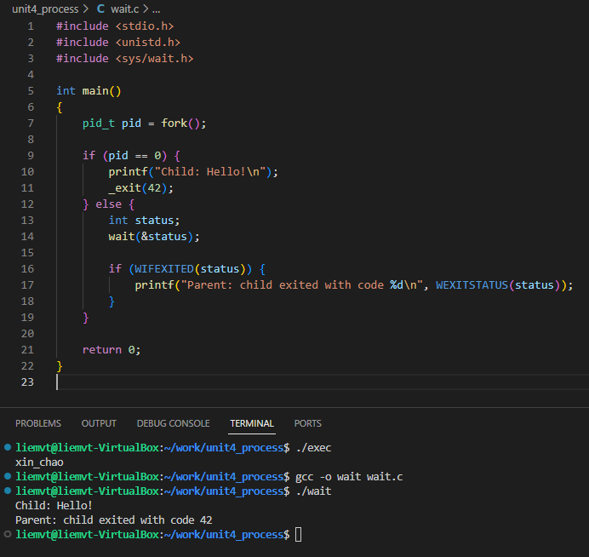

 | 8. Các biến thể khác của wait

 |  | Hàm |  |  | Chức năng
 |  | waitpid(pid_t pid, int *status, int options) |  |  | Chờ 1 tiến trình cụ thể, thêm tùy chọn.
 |  | waitid(...) |  |  | Chi tiết hơn, kiểm soát theo kiểu flags.

 | waitpid() rất hay dùng trong các ứng dụng nhiều child (ví dụ server nhiều worker).
 | Bonus 🎁: Một mẹo nhỏ

 | Nếu bạn không muốn chương trình cha bị block trong wait(), có thể dùng waitpid() với option WNOHANG, để check nhanh xem con đã chết chưa.

hàm main
hàm main chuẩn
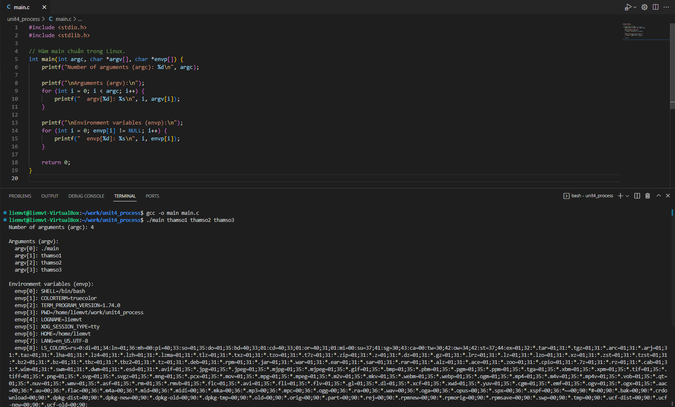

 |  |  |  | Thành phần | Ý nghĩa
 |  |  |  | int argc | Argument Count: số lượng tham số dòng lệnh truyền vào (bao gồm cả tên chương trình).
 |  |  |  | char *argv[] | Argument Vector: mảng các chuỗi (string) chứa từng tham số dòng lệnh.
 |  |  |  | char *envp[] | Environment Pointer: mảng các chuỗi chứa các biến môi trường (PATH, HOME, USER,...)

✨ Tóm lại:
 | ✅ Bất cứ khi nào bạn chạy command arg1 arg2 ..., bạn đang truyền đối số vào main(argc, argv) của chương trình đó.
 | Tất cả các tool như ls, cat, grep, gcc, make, curl, v.v. — đều dựa trên cơ chế này.

👉 “Các đoạn mã nào chạy trước và sau hàm main() trong chương trình C/Linux?”
✅ Tổng quan luồng thực thi
OS → _start → libc khởi tạo → hàm main() → return/exit → cleanup → kết thúc

🔹 1. Trước main()

 | Cụ thể trình tự:
 | Giai đoạn |  | Diễn giải
 | 🔧 _start (entry point) |  | Là điểm vào thực sự đầu tiên (do linker set), không phải main
 | 🧰 libc init |  | Gọi các hàm như __libc_start_main(), setup môi trường
 | 🏗️ Static Initializers |  | Nếu có biến global hay hàm được đánh dấu __attribute__((constructor))
 | 🚀 Cuối cùng: Gọi main()

💡 Ví dụ constructor chạy trước main():
 | __attribute__((constructor))
 | void before_main() {
 | printf(">>> This runs BEFORE main()\n");
 | }

 | int main() {
 | printf(">>> Inside main()\n");
 | return 0;
 | }

Output:
 | python-repl
 | Sao chépChỉnh sửa
 | >>> This runs BEFORE main()
 | >>> Inside main()

🔸 2. Sau main()
 | Nếu main() trả về return, hệ thống sẽ tự gọi exit().
 | Trước khi kết thúc, sẽ gọi các destructor, bao gồm:
 | __attribute__((destructor)) functions
 | atexit()-registered functions
 | cleanup bởi libc (__libc_fini_array())

💡 Ví dụ destructor chạy sau main():
 | #include <stdio.h>
 | __attribute__((destructor))
 | void after_main() {
 | printf(">>> This runs AFTER main()\n");
 | }
 | int main() {
 | printf(">>> Inside main()\n");
 | return 0;
 | }

🧠 3. __libc_start_main() là “master orchestrator” 🎻

 | Hàm này thuộc glibc, chịu trách nhiệm:
 | Gọi constructor
 | Setup stack, argv, envp
 | Gọi main(argc, argv, envp)
 | Gọi destructor sau khi main() return
 | Bạn có thể thấy nó khi disassemble:
 | objdump -d ./a.out | grep main

 | các hàm có đặc tính constructor hoặc destructor có thể được lập trình để chạy ngoài hàm main đúng không, cơ mà chúng không thể tự đảm bảo đầy đủ môi trường để thực thi cơ nên thường xây dựng để phục vụ hàm main

✅ Tóm gọn:

 | Giai đoạn | Diễn ra gì?
 | Trước main() | _start → libc → constructor → gọi main()
 | Trong main() | Chương trình chính chạy
 | Sau main() | destructor, atexit() hàm cleanup, rồi thoát hẳn

File ELF
Trong quá trình khởi động một process trên Linux, file ELF chính là file thực thi (executable) hoặc thư viện (shared object) ở định dạng ELF (Executable and Linkable Format) – một chuẩn định dạng nhị phân dùng cho các file chương trình trên Unix/Linux.

Cụ thể hơn:
Khi bạn chạy một chương trình (ví dụ ./myapp), file myapp đó thường là một ELF executable.
Kernel sẽ:
 | 1. Kiểm tra định dạng ELF: Nhận biết bằng 4 byte đầu tiên 0x7f 45 4c 46 (0x7f 'E' 'L' 'F').
 | 2. Dùng loader (vd: /lib/ld-linux.so.3 hoặc tương đương) để đọc ELF, load các segment (code, data, v.v.) vào bộ nhớ.
 | 3. Thiết lập stack, heap, các entry point rồi nhảy tới địa chỉ thực thi đầu tiên trong ELF (được ghi ở trường e_entry).

ELF dùng trong các giai đoạn nào?

Giai đoạn |  | Vai trò của ELF
User-space app launch |  | Chương trình bạn chạy là ELF executable
Dynamic linking |  | Các thư viện .so (shared objects) cũng là ELF
Kernel module loading |  | Các file .ko (kernel object) cũng là ELF
Bootloader (nếu hỗ trợ) |  | Một số bootloader (như GRUB) cũng load file ELF

🔹 Bất kỳ chương trình nào — dù bạn viết bằng C, C++, Python (biên dịch ra native code), Rust, hay thậm chí là assembly — khi đã biên dịch ra file thực thi (ví dụ file ELF trên Linux, PE trên Windows), thì khi chạy, hệ điều hành sẽ nạp nó vào bộ nhớ và cấp phát các vùng nhớ quen thuộc như:

Vùng nhớ | Mục đích |  | Tình trạng
Text Segment | Chứa mã máy (machine code), tức chương trình thực thi |  | Chỉ đọc, có thể chia sẻ
Data Segment | Biến toàn cục/tĩnh đã khởi tạo |  | Ghi được
BSS Segment | Biến toàn cục/tĩnh chưa khởi tạo |  | Ghi được, tự khởi tạo 0
Heap | Bộ nhớ cấp phát động (malloc, new, v.v.) |  | Ghi được, mở rộng được
Stack | Biến cục bộ, thông tin lời gọi hàm |  | Ghi được, tự động quản lý

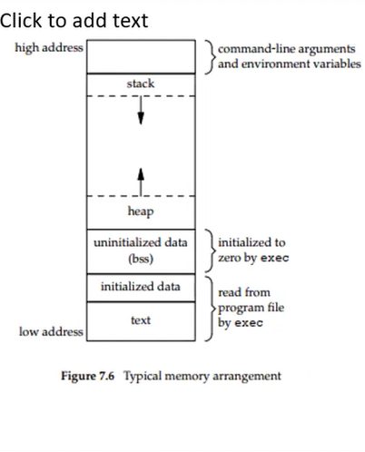
1. Quá trình khởi tạo bộ nhớ trong một process
Khi chương trình thực thi, hệ điều hành sẽ tiến hành nạp ELF file vào bộ nhớ và phân chia bộ nhớ thành các vùng khác nhau theo những phần trong file ELF. Các bước này diễn ra trong các giai đoạn sau:
 | 1.1 Nạp ELF vào bộ nhớ
 | Khi bạn chạy chương trình (ví dụ: ./my_program), hệ điều hành sẽ sử dụng loader (thường là /lib/ld-linux.so) để nạp file ELF vào bộ nhớ.
 | File ELF sẽ chứa thông tin về các section như text, data, bss, và các segment như program header.
 | Text Segment: Chứa mã chương trình đã biên dịch.
 | Data Segment: Chứa dữ liệu toàn cục đã được khởi tạo.
 | BSS Segment: Chứa dữ liệu toàn cục chưa được khởi tạo (sẽ tự động gán giá trị 0).
 | Heap and Stack: Được quản lý riêng biệt, không có trong file ELF mà do hệ điều hành cấp phát trong quá trình chạy.

 | 1.2 Phân bổ bộ nhớ cho process
 | Program Header Table trong ELF chỉ ra cách các segment của chương trình (text, data, heap, v.v.) được nạp vào bộ nhớ.
 | Hệ điều hành sẽ map các segment vào không gian bộ nhớ ảo của process.
 | Vùng text (mã chương trình) được nạp vào bộ nhớ và đánh dấu là chỉ đọc.
 | Vùng data và BSS được nạp vào bộ nhớ và sẽ được khởi tạo.
 | Heap và stack sẽ được cấp phát sau khi chương trình bắt đầu chạy, và chúng được quản lý động trong suốt vòng đời của process.

 | 2. Các vùng bộ nhớ và vị trí trong process
 | 2.1 Text Segment
 | Vị trí: Ở đầu không gian bộ nhớ của process, gần địa chỉ thấp.
 | Chức năng: Chứa mã máy đã được biên dịch từ mã nguồn C. Đây là nơi chứa mã thực thi của chương trình.
 | Khởi tạo: Text segment được nạp từ file ELF vào bộ nhớ khi chương trình bắt đầu chạy, và thường chỉ đọc để tránh thay đổi mã trong quá trình thực thi.
 | 2.2 Data Segment
 | Vị trí: Ngay sau text segment trong bộ nhớ ảo của process.
 | Chức năng: Chứa các biến toàn cục và tĩnh đã được khởi tạo. Ví dụ: int x = 5;.
 | Khởi tạo: Được nạp vào bộ nhớ từ file ELF. Các giá trị ban đầu được sao chép vào bộ nhớ khi chương trình bắt đầu.
 | 2.3 BSS Segment (Uninitialized Data)
 | Vị trí: Nằm ngay sau data segment trong bộ nhớ.
 | Chức năng: Chứa các biến toàn cục và tĩnh chưa được khởi tạo (chưa gán giá trị).
 | Khởi tạo: Các biến trong BSS sẽ được tự động gán giá trị 0 khi chương trình bắt đầu. Hệ điều hành không cần phải lưu trữ giá trị này trong file ELF mà chỉ cần ghi nhận kích thước của BSS để cấp phát bộ nhớ đúng cách.
 | 2.4 Heap
 | Vị trí: Nằm ngay sau data/BSS segment, sau khi text và data được nạp vào bộ nhớ.
 | Chức năng: Dùng để cấp phát bộ nhớ động trong suốt vòng đời của process thông qua các hàm như malloc(), calloc(), free().
 | Khởi tạo: Không có trong file ELF. Heap sẽ được hệ điều hành cấp phát khi chương trình bắt đầu và có thể mở rộng trong suốt quá trình chạy.
 | Heap có thể mở rộng về phía stack khi cần thêm bộ nhớ.
 | 2.5 Stack
 | Vị trí: Nằm gần cuối bộ nhớ của process, sau heap.
 | Chức năng: Lưu trữ các biến cục bộ, thông tin về các cuộc gọi hàm (call stack), và các giá trị trả về từ các hàm.
 | Khởi tạo: Stack không có trong file ELF. Khi chương trình bắt đầu chạy, hệ điều hành sẽ cấp phát một vùng bộ nhớ cho stack. Bộ nhớ stack sẽ tự động được cấp phát và giải phóng trong quá trình thực thi của các hàm.
 | Stack sẽ mở rộng về phía heap khi cần.

Demon Process
Các bước để tạo một Daemon process với systemd
1. Viết chương trình Daemon (ví dụ đơn giản bằng C)
 | Giả sử ta viết file mydaemon.c:
 | #include <stdio.h>
 | #include <stdlib.h>
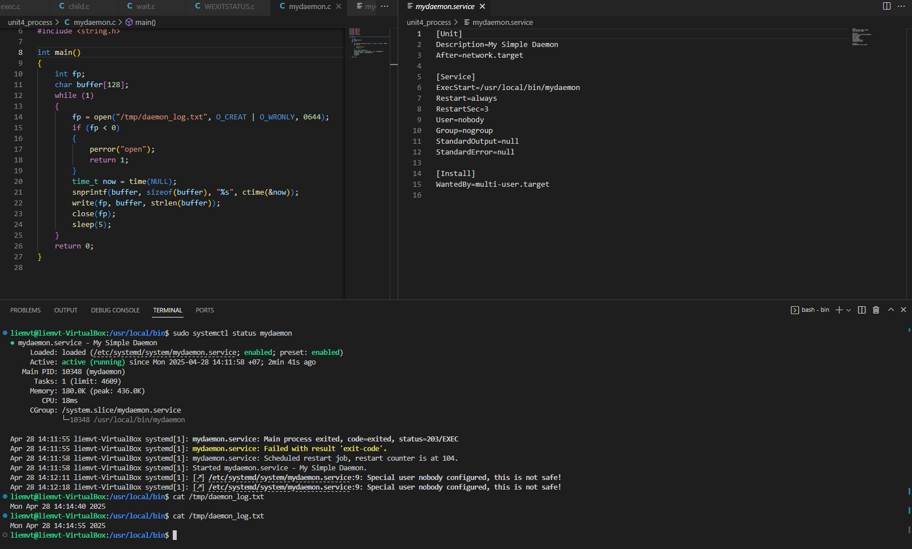
 | #include <unistd.h>
 | #include <time.h>

 | int main()
 | {
 | FILE *fp;
 | while (1)
 | {
 | fp = fopen("/tmp/daemon_log.txt", "a+");
 | if (fp == NULL)
 | {
 | exit(1); // nếu lỗi, thoát
 | }
 | time_t now = time(NULL);
 | fprintf(fp, "Daemon alive at %s", ctime(&now));
 | fclose(fp);
 | sleep(5); // cứ 5 giây ghi log 1 lần
 | }
 | return 0;
 | }

2. Biên dịch chương trình
 | gcc mydaemon.c -o mydaemon
 | sudo cp mydaemon /usr/local/bin/

 | (Mình copy vào /usr/local/bin để dễ quản lý.)

3. Tạo Unit file cho systemd
 | Tạo file /etc/systemd/system/mydaemon.service:

 | [Unit]
 | Description=My Simple Daemon
 | After=network.target

 | [Service]
 | ExecStart=/usr/local/bin/mydaemon
 | Restart=always
 | RestartSec=3
 | User=nobody
 | Group=nogroup
 | StandardOutput=null
 | StandardError=null

 | [Install]
 | WantedBy=multi-user.target

Giải thích nhanh:
ExecStart: đường dẫn tới file executable.
Restart=always: nếu daemon chết sẽ tự restart.
RestartSec=3: chờ 3 giây rồi restart.
User/Group: chạy dưới quyền người dùng thấp (bảo mật tốt hơn).
StandardOutput=null: không cần xuất ra terminal.
WantedBy=multi-user.target: chạy khi máy boot xong vào chế độ multi-user.

4. Reload systemd để nhận diện service mới
 | sudo systemctl daemon-reload

5. Bật service để tự động chạy khi boot
 | sudo systemctl enable mydaemon

6. Start service
 | sudo systemctl start mydaemon

7. Kiểm tra service

 | Xem status:
 | sudo systemctl status mydaemon
 | Xem log:
 | cat /tmp/daemon_log.txt
 | (Chờ vài giây sẽ thấy file /tmp/daemon_log.txt liên tục được cập nhật dòng "Daemon alive at ...")

8. Tắt và xóa daemon process
Bạn chỉ cần disable service và stop nó luôn.
Các bước chính xác:
1. Disable service (không tự chạy khi reboot)
 | sudo systemctl disable mydaemon
 | Khi disable, nó sẽ bỏ liên kết từ multi-user.target → mydaemon.service, nên lần sau reboot sẽ không tự chạy nữa.
2. Stop service đang chạy hiện tại
 | sudo systemctl stop mydaemon
 | Lúc này tiến trình mydaemon sẽ bị kill ngay, không còn chạy nền nữa.

